Viya
 | 一項產品/解決方案請提供一份以下表單，請勿合併提供 多的可在下方工作表新增
 | • 朋昶官網：https://www.palsys.com.tw/ • 刊登範例：https://www.palsys.com.tw/product.php?id=129
 | 項目 | 請提供可複製之文字內容 | 請插入圖片示意，並另外附件提供圖片原始檔 若需要插入影片請提供YT連結
 | 1. 品牌短敘述 (25字) | SAS是全球知名的商業分析和數據解決方案供應商，專注於資料分析、預測分析和商業智能等領域。在台灣，SAS 擁有多個行業的成功案例，特別是在金融、學校、製造和醫療等領域。 | 請放入對應產品形象圖
 | 2. 產品簡述 (200-300字) | SAS Viya 平台介紹 | 請放入對應產品形象圖或架構說明圖
特色優勢、使用情境、規格功能等 文字可做修改 | 3. 特色優勢 (不限字數) | SAS Viya。這是一個全新的雲端開放式綜合平臺，代表了SAS新一代的分析架構。SAS Viya能幫助縮短從早期分析探索，到後期領域議題價值實現所需要的時間，它將是包括機器學習等衆多SAS産品的基礎，幫助加速應對各類資料科學的挑戰。 內建多達200多種模型與演算法，自動推薦、便於使用! >透過瀏覽器提供互動式的程式開發環境. >提供視覺化分析環境，滿足全程化的分析流程所需. >支援拖拉式操作介面。此外，也支援程式撰寫. >支援自動產生分析程式碼，分析流程中每個階段的節點. >提供實務上最佳的機器學習建置流程範例. >提供共同分析平台、不同階段的分析者可即時分享結果. | 請放入對應產品形象圖或架構說明圖
 | 4. 使用情境 (不限字數) | 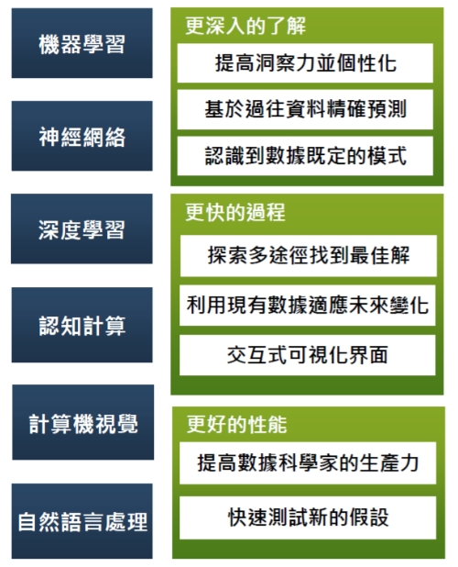 | 請放入對應產品形象圖或架構說明圖
 | 5. 規格功能 (不限字數) |  | 請放入對應產品形象圖或架構說明圖
 | 6. 相關檔案 (不一定需要) (可放2個標題，各標題可放2個檔案) | 標題1： 標題2： 檔案請上傳 pdf,doc,jpg 格式，檔案大小 10MB內 | 檔案請另外提供
 | 7. 搜尋引擎_keywords
 | SAS連結 | https://www.sas.com/zh_tw/home.html

